Report
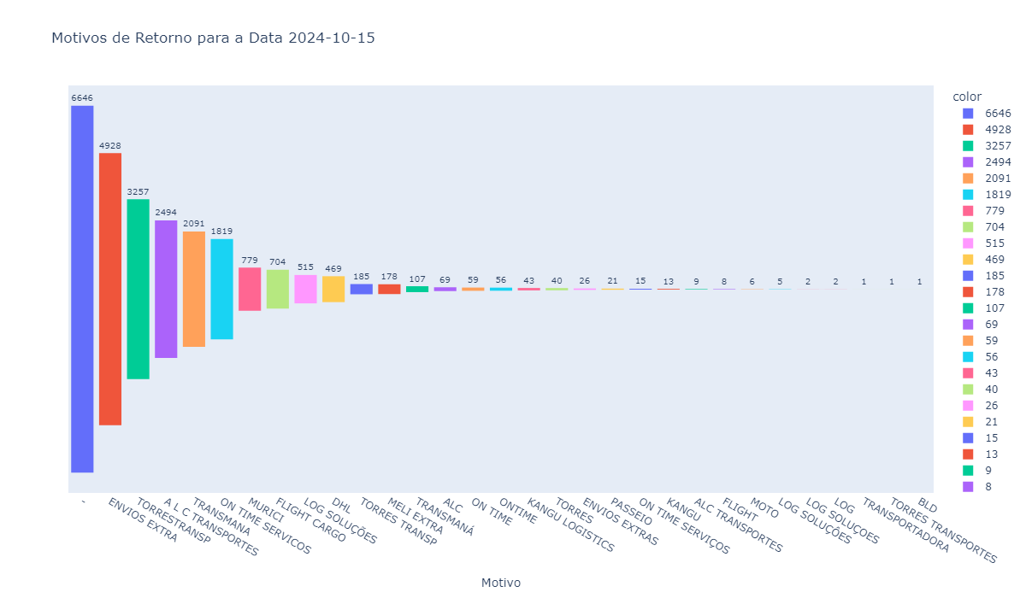
Motivo | Quantidade
- | 6646
ENVIOS EXTRA | 4928
TORRESTRANSP | 3257
A L C TRANSPORTES | 2494
TRANSMANA | 2091
ON TIME SERVICOS | 1819
MURICI | 779
FLIGHT CARGO | 704
LOG SOLUÇÕES | 515
DHL | 469
TORRES TRANSP | 185
MELI EXTRA | 178
TRANSMANÁ | 107
ALC | 69
ON TIME | 59
ONTIME | 56
KANGU LOGISTICS | 43
TORRES | 40
ENVIOS EXTRAS | 26
PASSEIO | 21
ON TIME SERVIÇOS | 15
KANGU | 13
ALC TRANSPORTES | 9
FLIGHT | 8
MOTO | 6
LOG SOLUÇÔES | 5
LOG SOLUÇOES | 2
LOG | 2
TRANSPORTADORA | 1
TORRES TRANSPORTES | 1
BLD | 1

